02.마인드맵
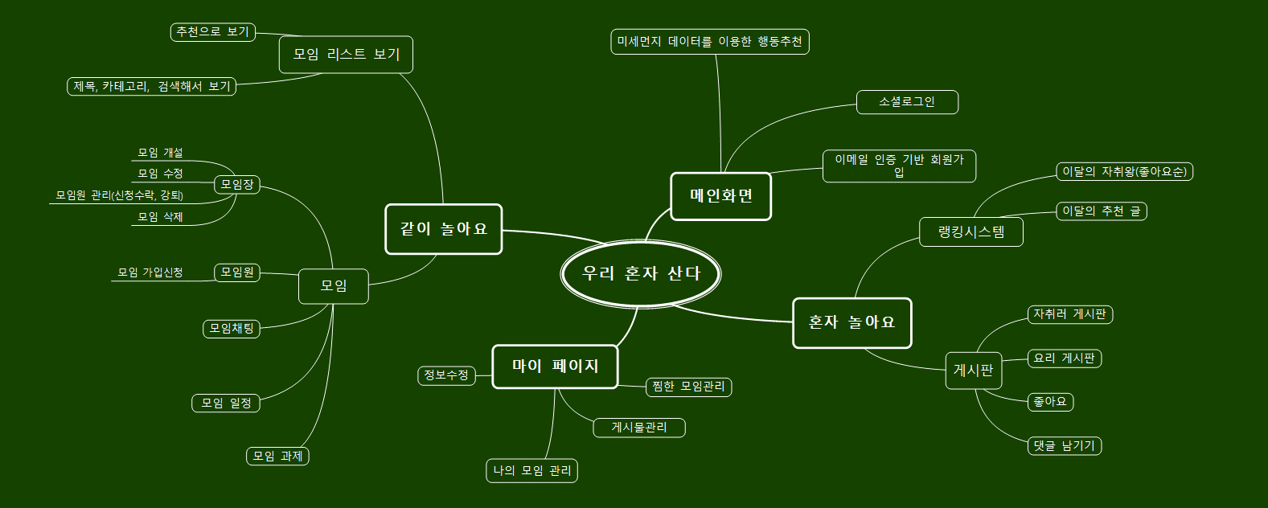
02. 마인드맵

03.DB ERD
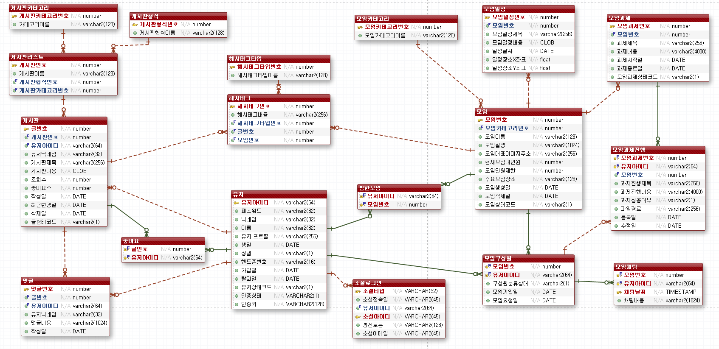
03. DB ERD

04.Class Diagram
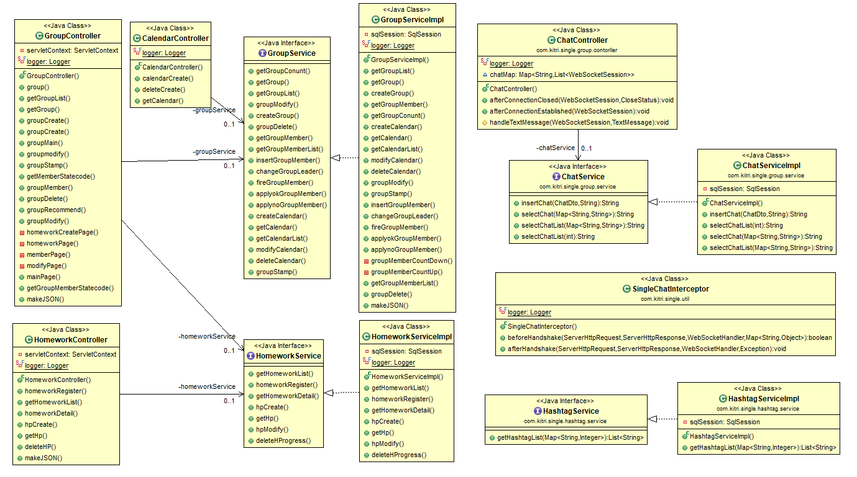
04. Class Diagram
① 사용자 계정 관리 - 회원가입/로그인
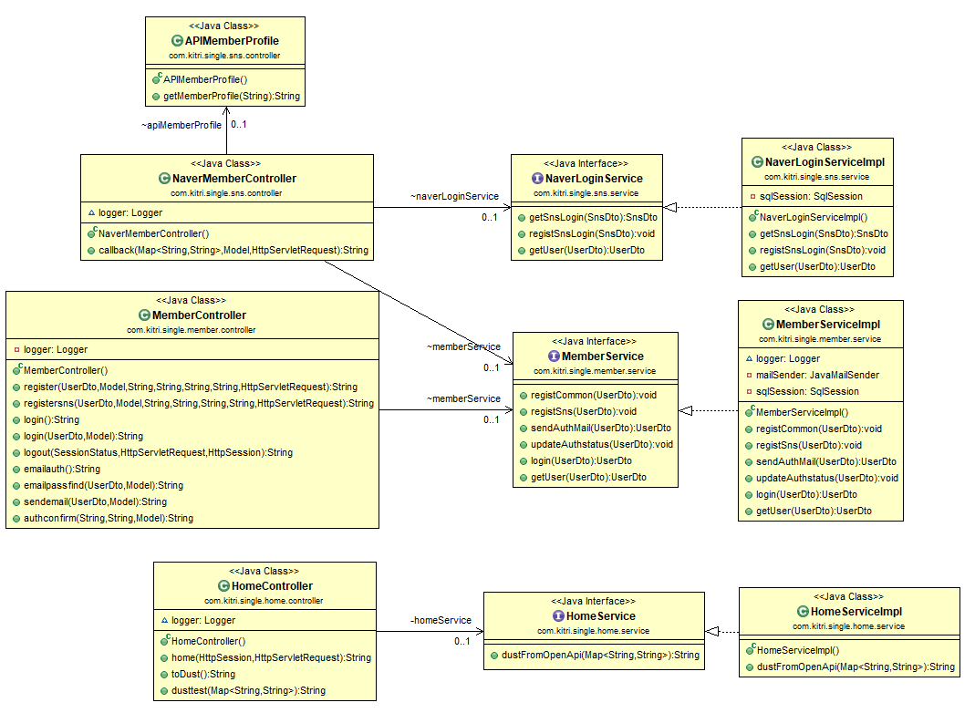

② (혼자 놀아요)게시판 관리 - 게시판 관리 / 해시태그 관리 / 게시판랭킹 관리
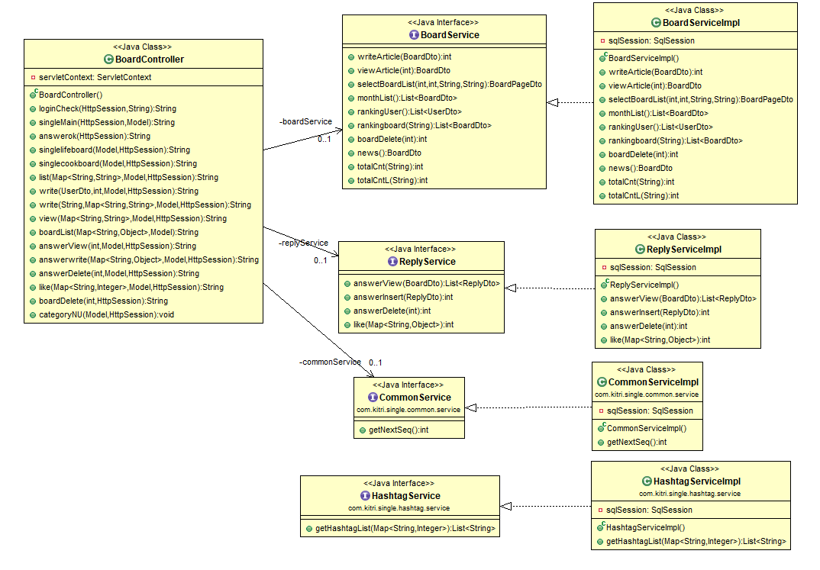

③ (같이 놀아요)모임 관리 - 모임 관리 / 과제관리 / 일정관리 / 채팅

05.Sequence Diagram
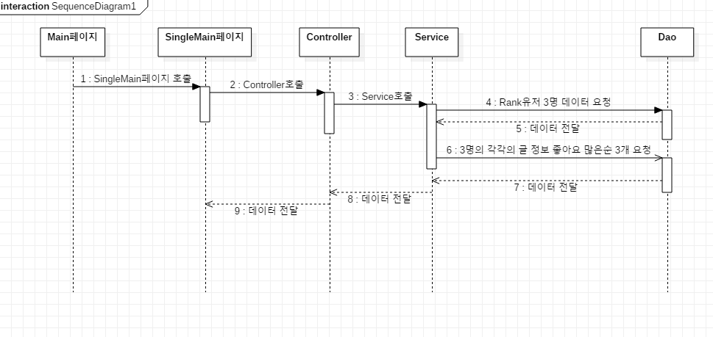
05. Sequence Diagram
① 네이버 아이디 로그인/회원가입
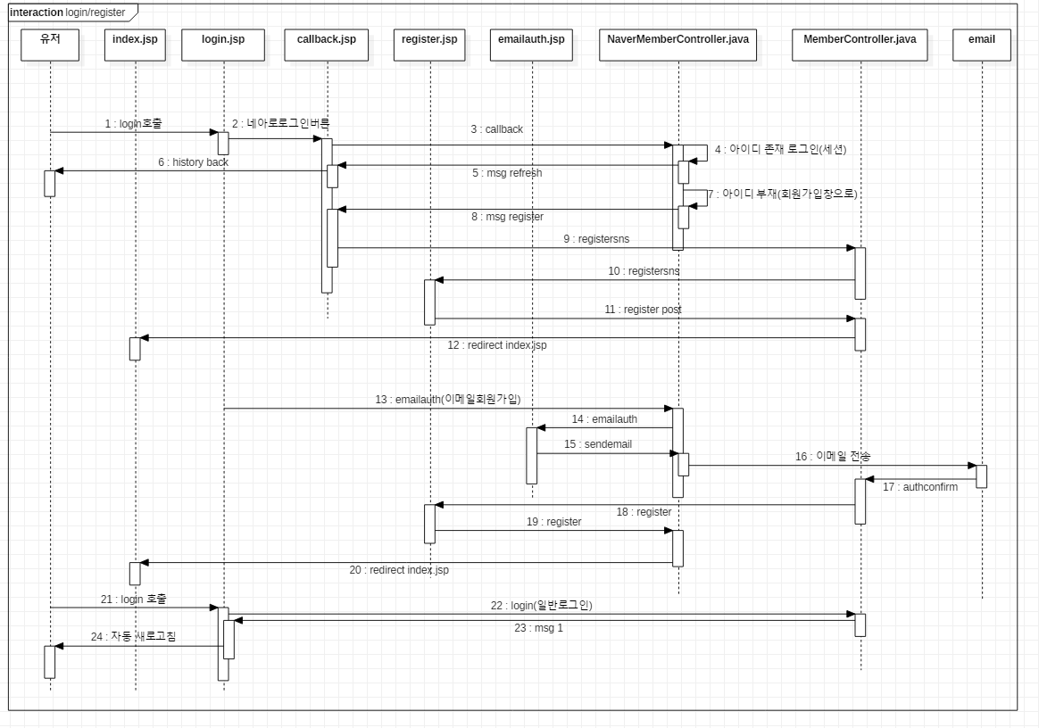

② 마이페이지 > 회원탈퇴
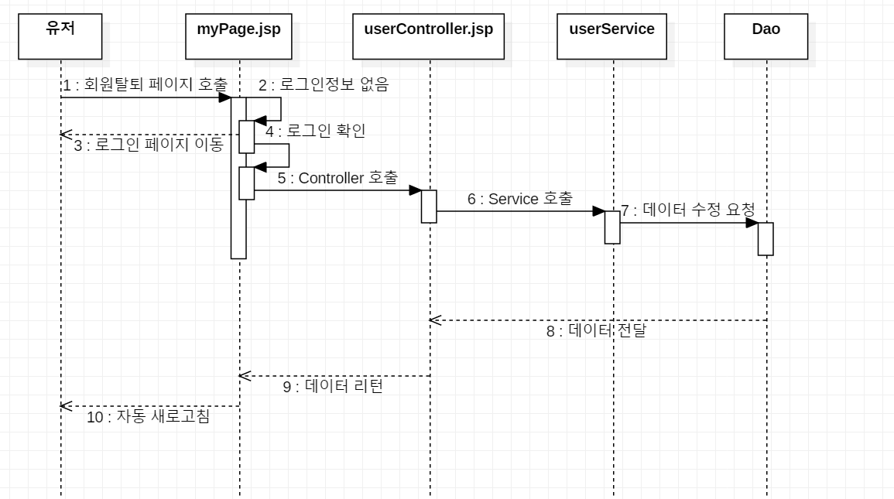

③ 같이 놀아요 > 모임 과제
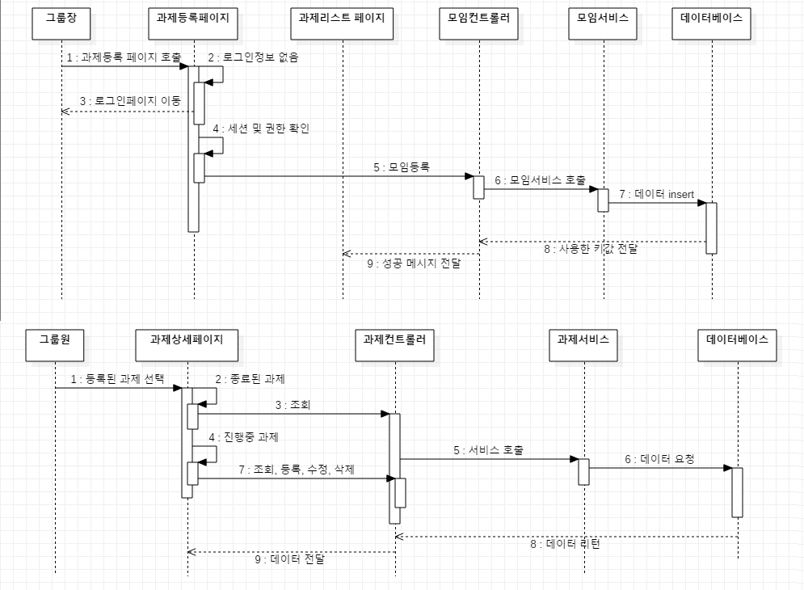

③ 혼자 놀아요 > 이 달의 자취왕

06.FlowChart
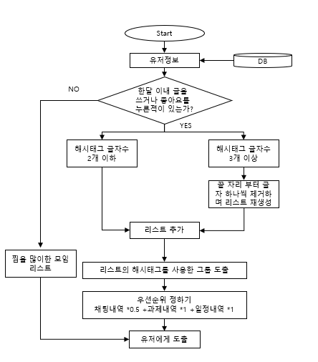
06. FlowChart
① 모임 추천 알고리즘 FlowChart

